PinPitchCalc
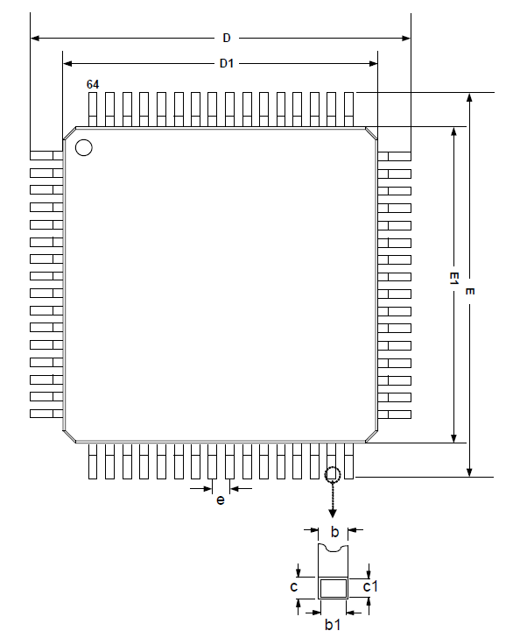
Anzahl der Pins pro Seite | 16
b1 | 0.22
e | 0.5
D1 | 10

Abstand von der Gehäusekannte zum 1. Pin |  | 1.25
Abstand von der Gehäusekannte zum Mittelpunkt des 1. Pins |  | 1.36

Made by: Ante-Florian Boras
Credits to: Chrimbo & x12z34 @ https://www.mikrocontroller.net

